상품제안서
스카이 웰 솔리드 ES20MS 탁상용 하이브리드 접이식 각도 조절 360도 회전 스마트폰 거치대 | 상품코드: F28151

 |  |  |  |  |  |  | 02-412-0044 | www.easy1.co.kr
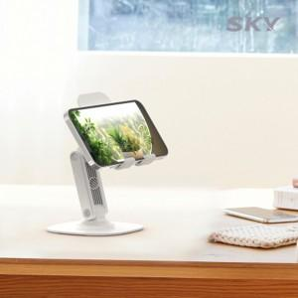

【상세/제작정보】

【인쇄/포장옵션】 | 레이저 / 포장지포장

【공급단가】 | 수량 | 100~ | 300~ | 500~ | 1,000~ | 3,000~
*VAT별도 | 단가 | 4,540원 | 4,470원 | 4,360원 | 4,250원 | 4,180원

【상품 URL】 | https://dev.easy1.co.kr:443/src/goods_detail.php?gdno=28151

